版权声明


1．本文件为ExcelHome编著的图书《Excel 2010应用大全》的配套资
料，版权归ExcelHome网站及著作权人所有。
2．若传播本文件需完整注明出处：
“来源：ExcelHome网站（http://www.excelhome.net）”。
3．ExcelHome网站及作者拥有完整的版权，受著作权法保护，任何
单位及个人不得用于商业用途。
4．不得抄袭、修改、摘编本文件的任何内容，或以其他方式用于商
业目的，如对版权构成侵犯，将追究其法律责任。
5．本版权声明附于该文件内，不得删除！

微信公众号
iexcelhome
新浪微博
@ExcelHome
腾讯微博
@excel_home





www.excelhome.net

体操全能预赛排名
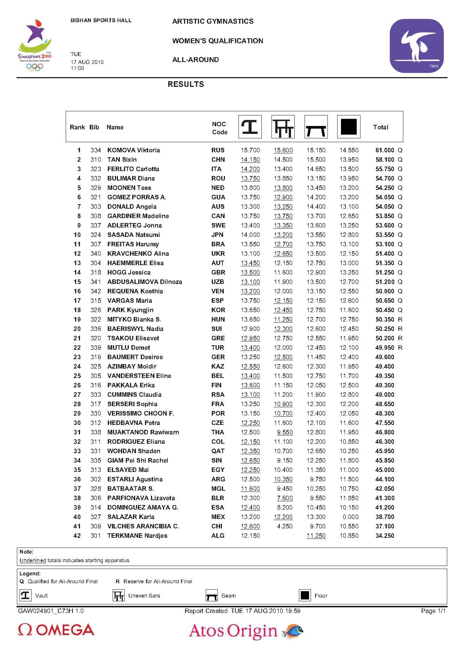
2010年新加坡青奥会女子体操预赛成绩表
参赛选手 | 国别 | 俄罗斯 | 法国 | 英国 | 加拿大 | 实际得分 | 中式排名 | frequency
KOMOVA | RUS | 15.70 | 15.60 | 15.15 | 14.55 | 61.000 | 1 | 1
TAN Sixin | CHN | 14.15 | 14.50 | 15.50 | 13.95 | 58.100 | 2 | 2
FERLITO | ITA | 14.20 | 13.40 | 14.65 | 13.50 | 55.750 | 3 | 3
BULIMAR | ROU | 13.75 | 13.85 | 13.15 | 13.95 | 54.700 | 4 | 4
MOONEN | NED | 13.80 | 13.80 | 13.45 | 13.20 | 54.250 | 5 | 5
GOMEZ | GUA | 13.75 | 12.90 | 14.20 | 13.20 | 54.050 | 6 | 6
DONALD | AUS | 13.30 | 13.25 | 14.40 | 13.10 | 54.050 | 6 | 6
GARDINER | CAN | 13.75 | 13.75 | 13.70 | 12.65 | 53.850 | 7 | 7
ADLERTEG | SWE | 13.40 | 13.35 | 13.60 | 13.25 | 53.600 | 8 | 8
SASADA | JPN | 14.00 | 13.20 | 13.55 | 12.80 | 53.550 | 9 | 9

